상품제안서
보틀로만 트라이탄 밀크슬림 누드보틀 500ml | 상품코드: S47226

 |  |  |  |  |  |  | 02-713-8555 | www.synergygift.co.kr
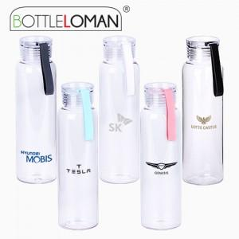

【상세/제작정보】 | ※ 개별인박스 및 선물포장지는 예고없이 변경될 수 있습니다.

【인쇄/포장옵션】 | 실크 / 포장지포장

【공급단가】 | 수량 | 50~ | 100~ | 300~ | 1,000~ | 3,000~
*VAT별도 | 단가 | 3,120원 | 3,040원 | 2,950원 | 2,800원 | 2,710원

【상품 URL】 | https://www.synergygift.co.kr:443/src/goods_detail.php?gdno=47226

